Aufgabe 4 (2)
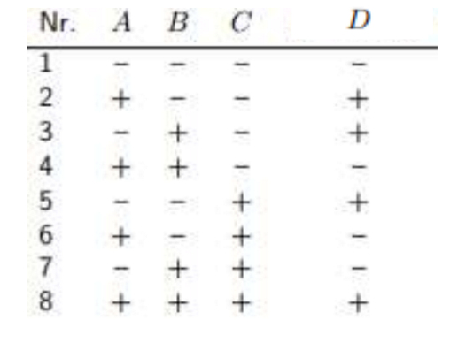
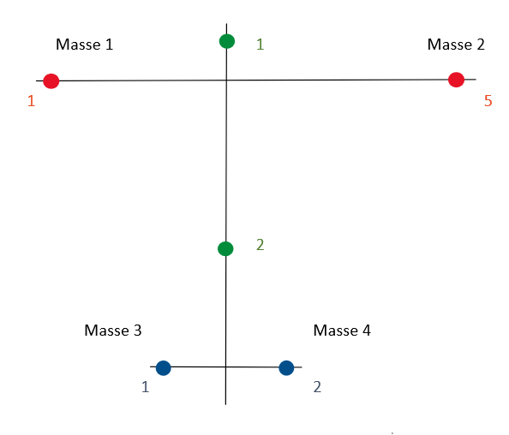
Mode 1
Kombination | m1 | m2 | m3 | m4 | f1 [Hz] | f2 [Hz] | f3 [Hz] | fm [Hz]
1 | -1 | -1 | -1 | -1 | 20.1 | 20.2 | 20.1 | 20.13
Sensorposition ist 5 rot!
2 | 1 | -1 | -1 | 1 | 19.5 | 19.7 | 19.5 | 19.57
3 | -1 | 1 | -1 | 1 | 19.2 | 19.25 | 19.4 | 19.28
4 | 1 | 1 | -1 | -1 | 19.2 | 18.9 | 19.2 | 19.10
5 | -1 | -1 | 1 | 1 | 19.6 | 19.65 | 19.7 | 19.65
6 | 1 | -1 | 1 | -1 | 19.5 | 19.5 | 19.3 | 19.43
7 | -1 | 1 | 1 | -1 | 19.2 | 19.4 | 19.1 | 19.23
8 | 1 | 1 | 1 | 1 | 19 | 18.7 | 18.6 | 18.77
E | -0.36 | -0.60 | -0.25 | -0.16 | 19.395833333

 | Gewicht [g]
Masse 1 | 41
Masse 2 | 44
Masse 3 | 42
Masse 4 | 44

lineare Regressionsformel für Frequenz:

Diagramme Imaginärteil
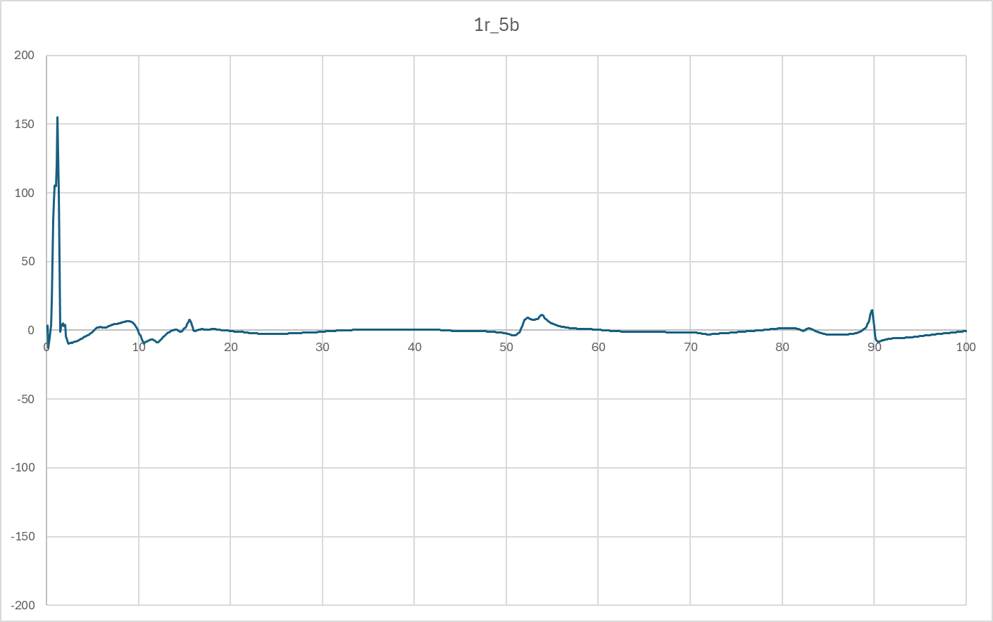
Vergleich Imaginärteile über Frequenz bis 100 HZ
Tragflügel |  | 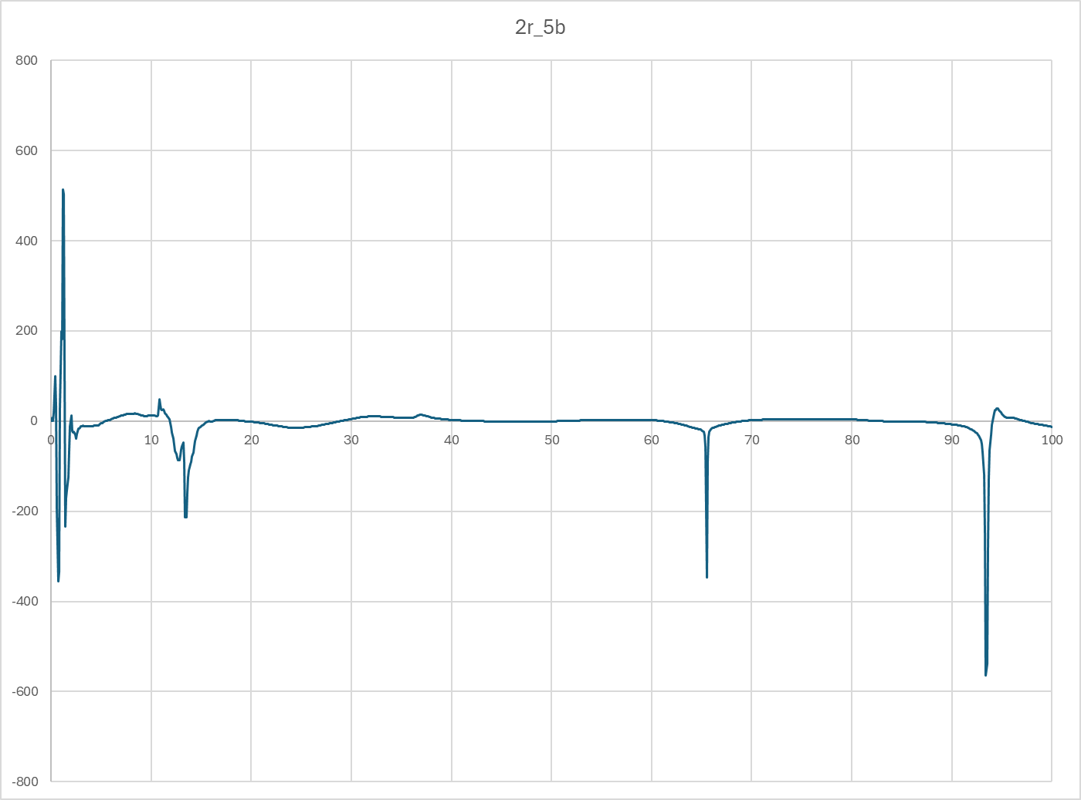 | 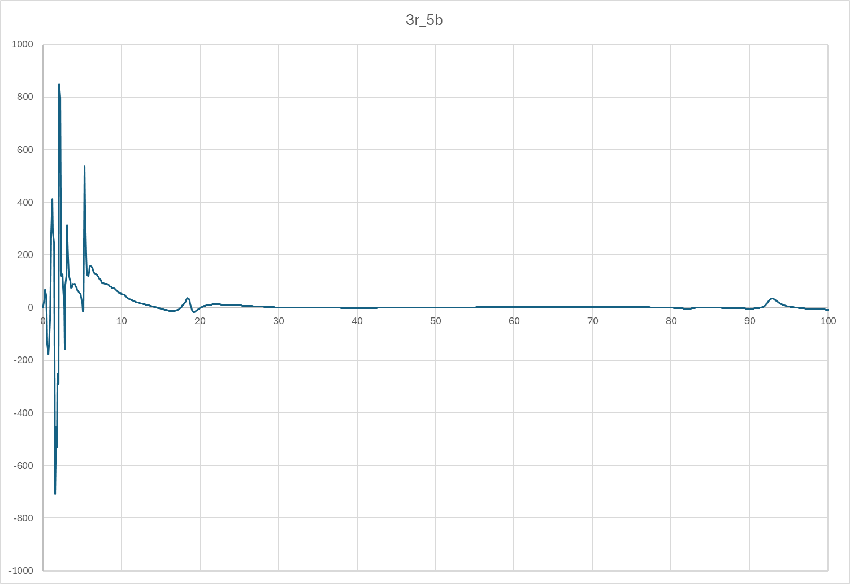 | 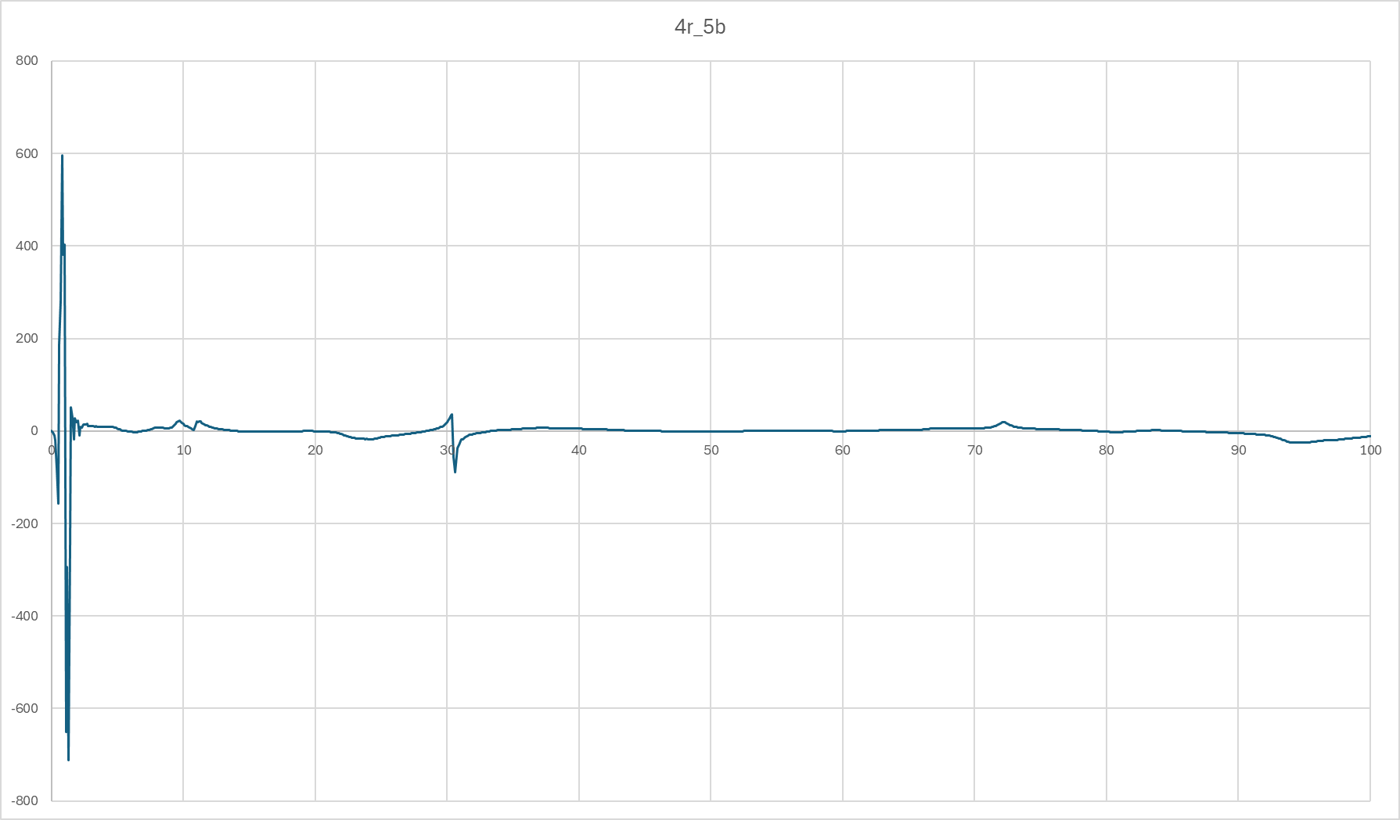 | 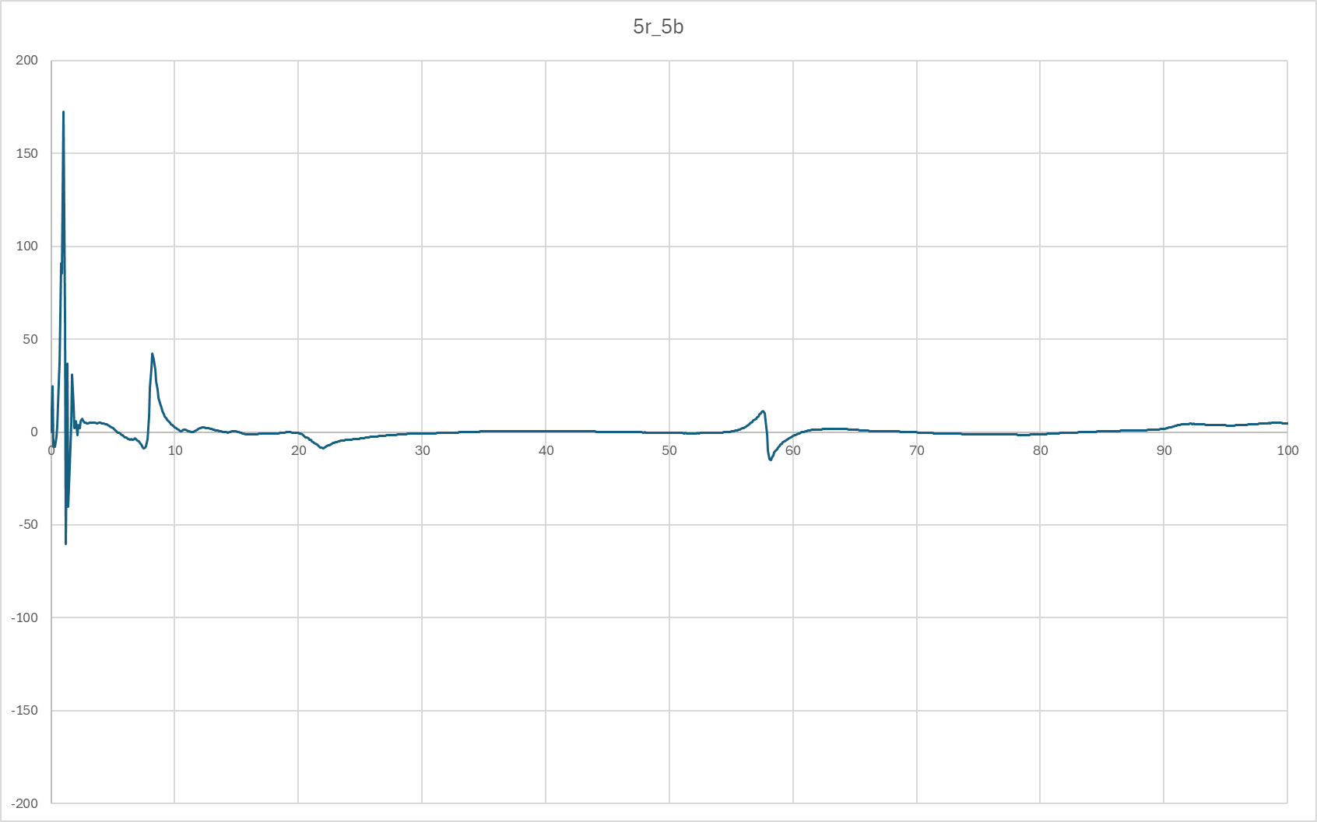
Rumpf | 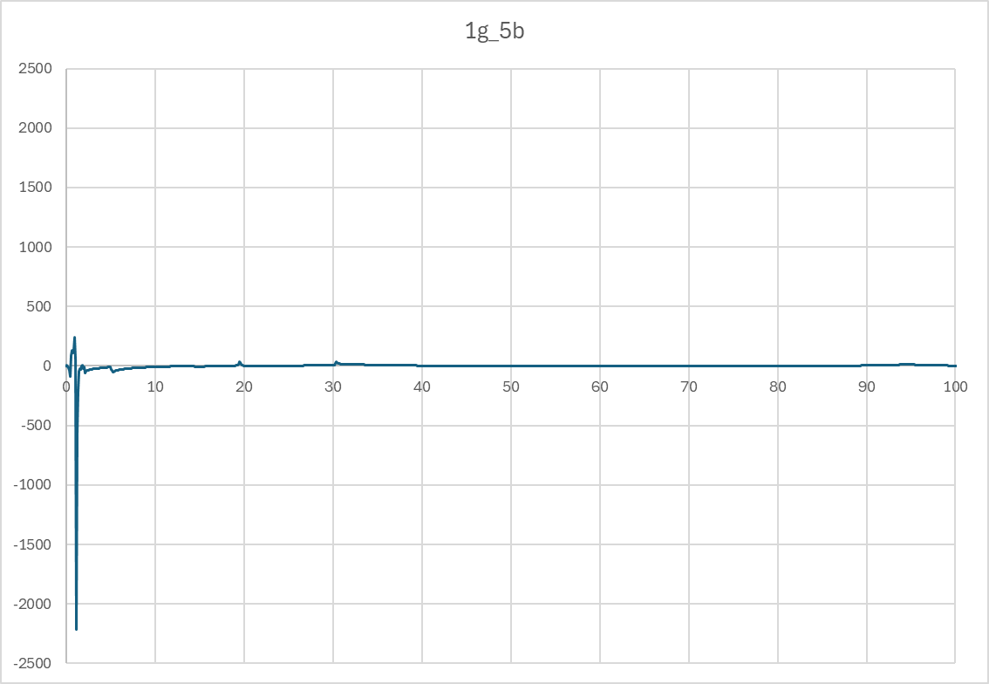 | 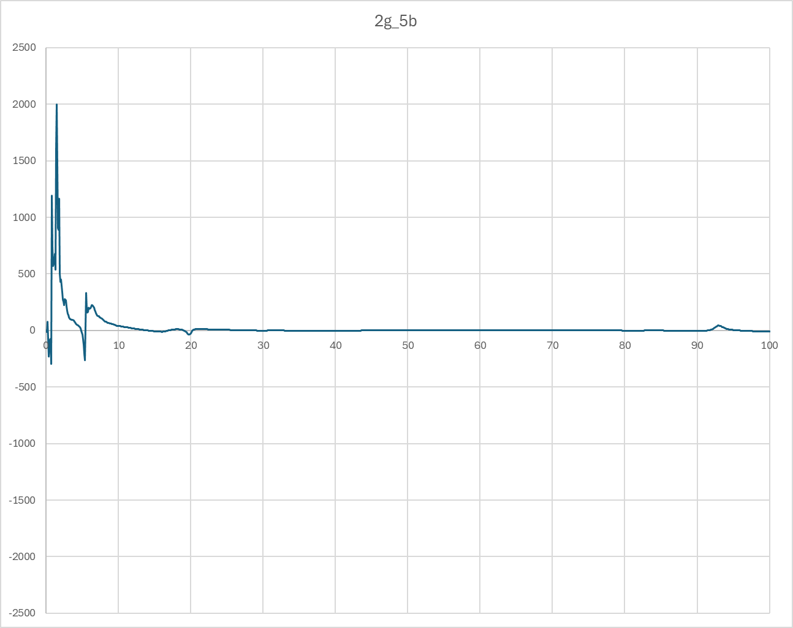 | 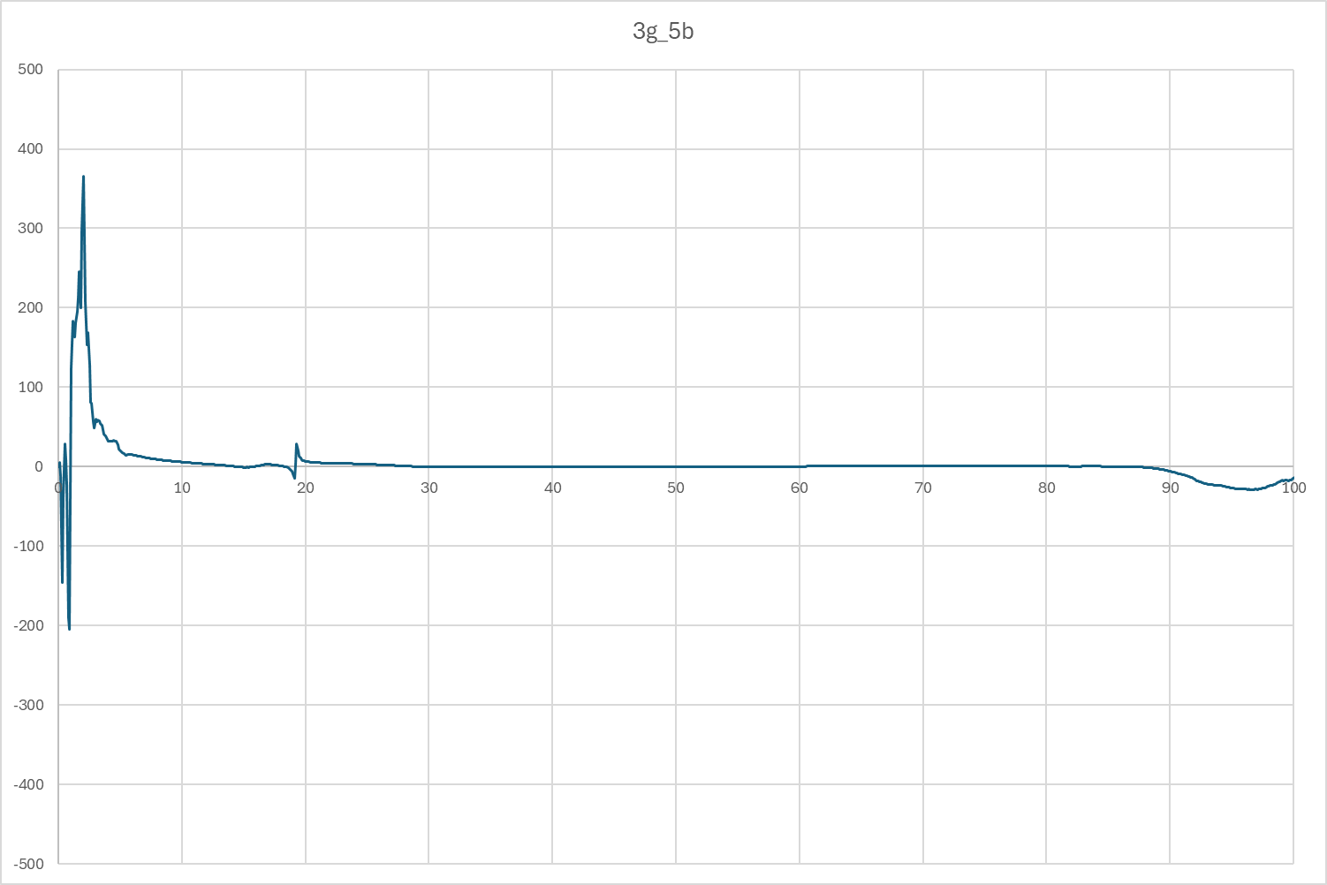 | 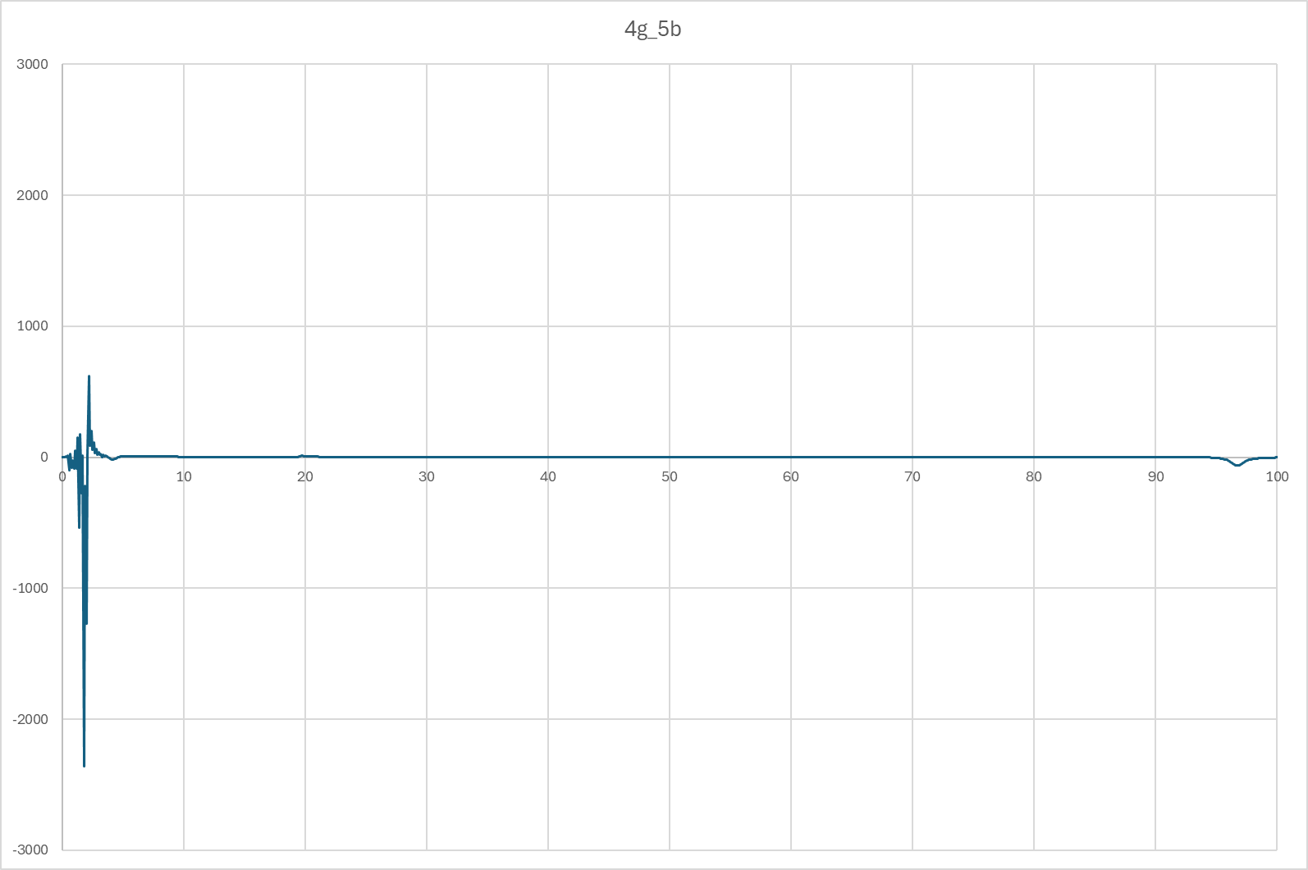 | 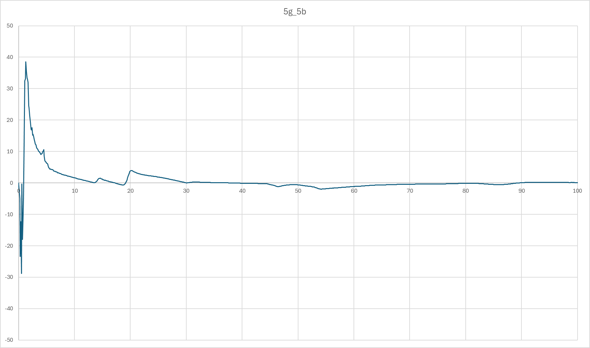
Finne | 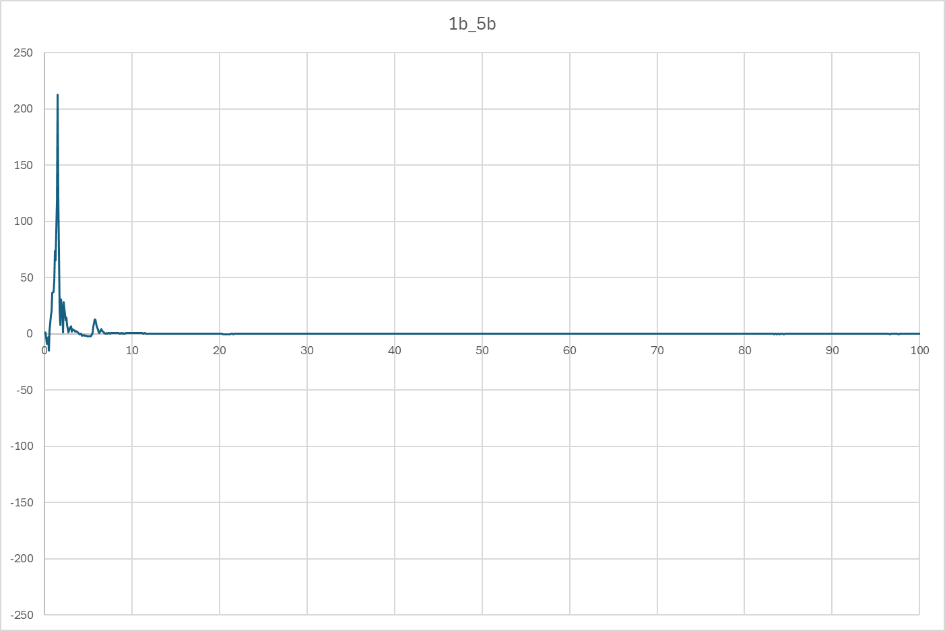 | 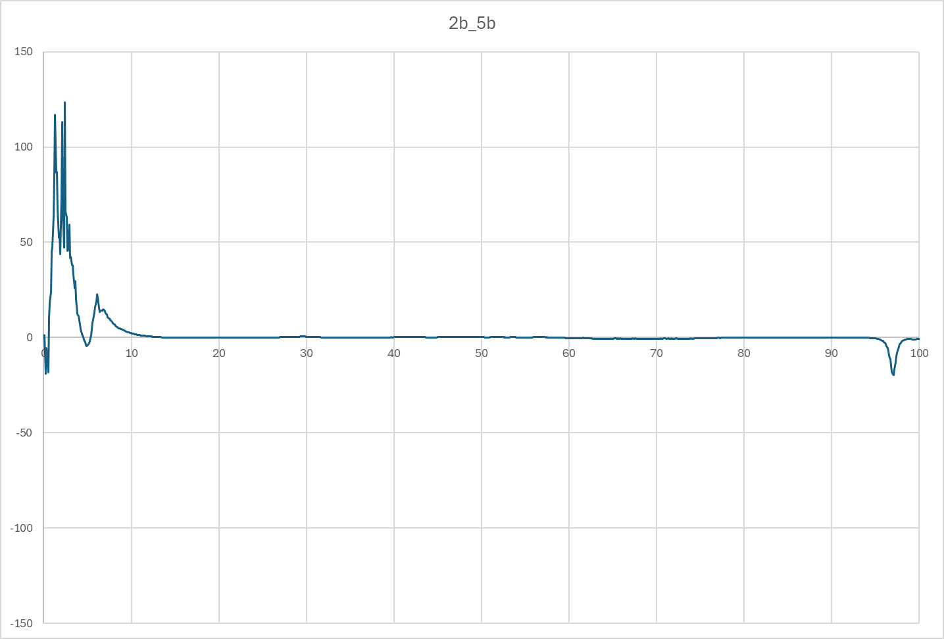 | 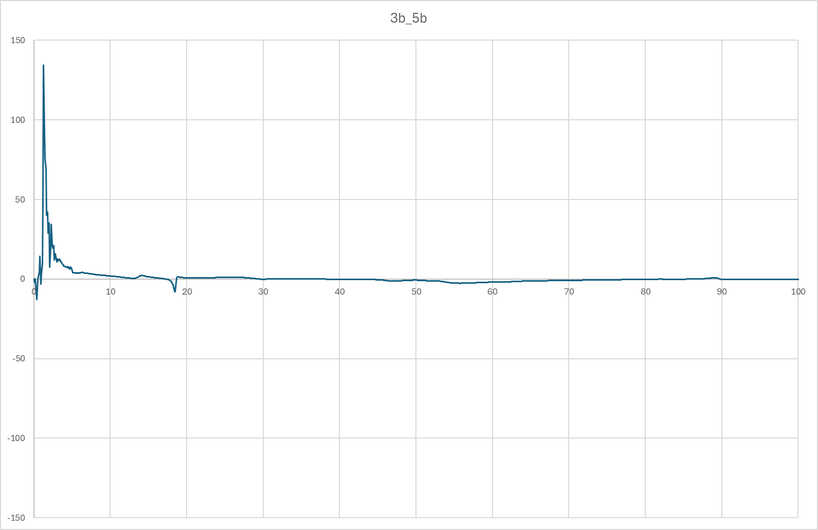 | 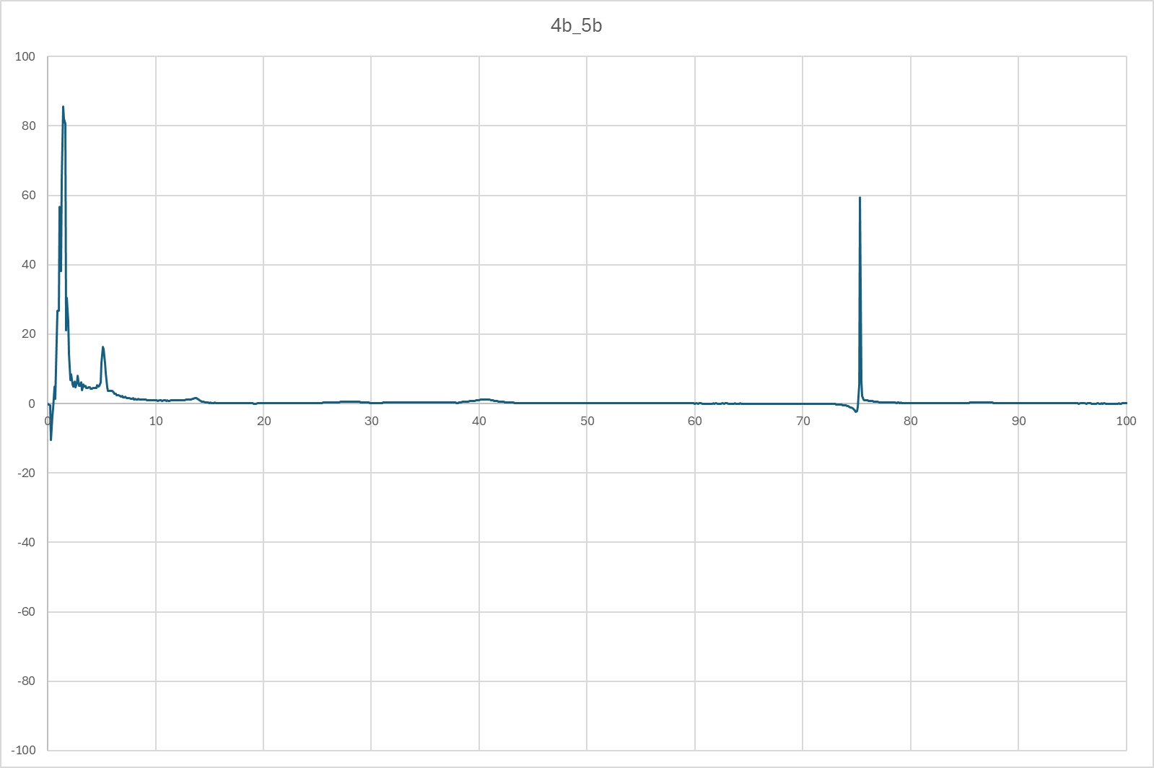 | 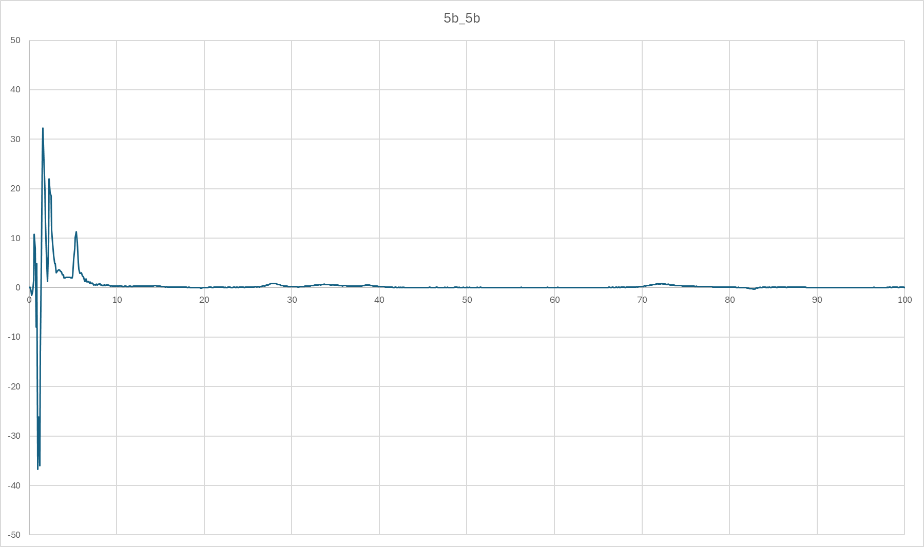

Mode 1

